Índice e Instrucciones
 |  |  |  |  | www.elmisteriodereinventarse.com
 |  |  |  |  |  | © Vicente de los Ríos Medina
 |  |  |  |  | vicentedelosrios@líderesydigitales.com
Plan de Transformación Individual

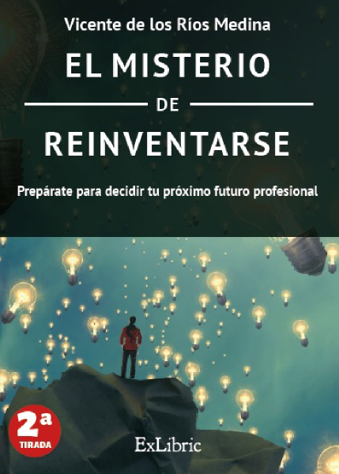
 |  |  | Este formulario está diseñado para ayudar a los profesionales a tener más éxito en un futuro proceso de reinvención. Para ello he preparado una pequeña guía que permita trabajar los primeros 5 principios que planteo en mi libro "EL MISTERIO DE REINVENTARSE"

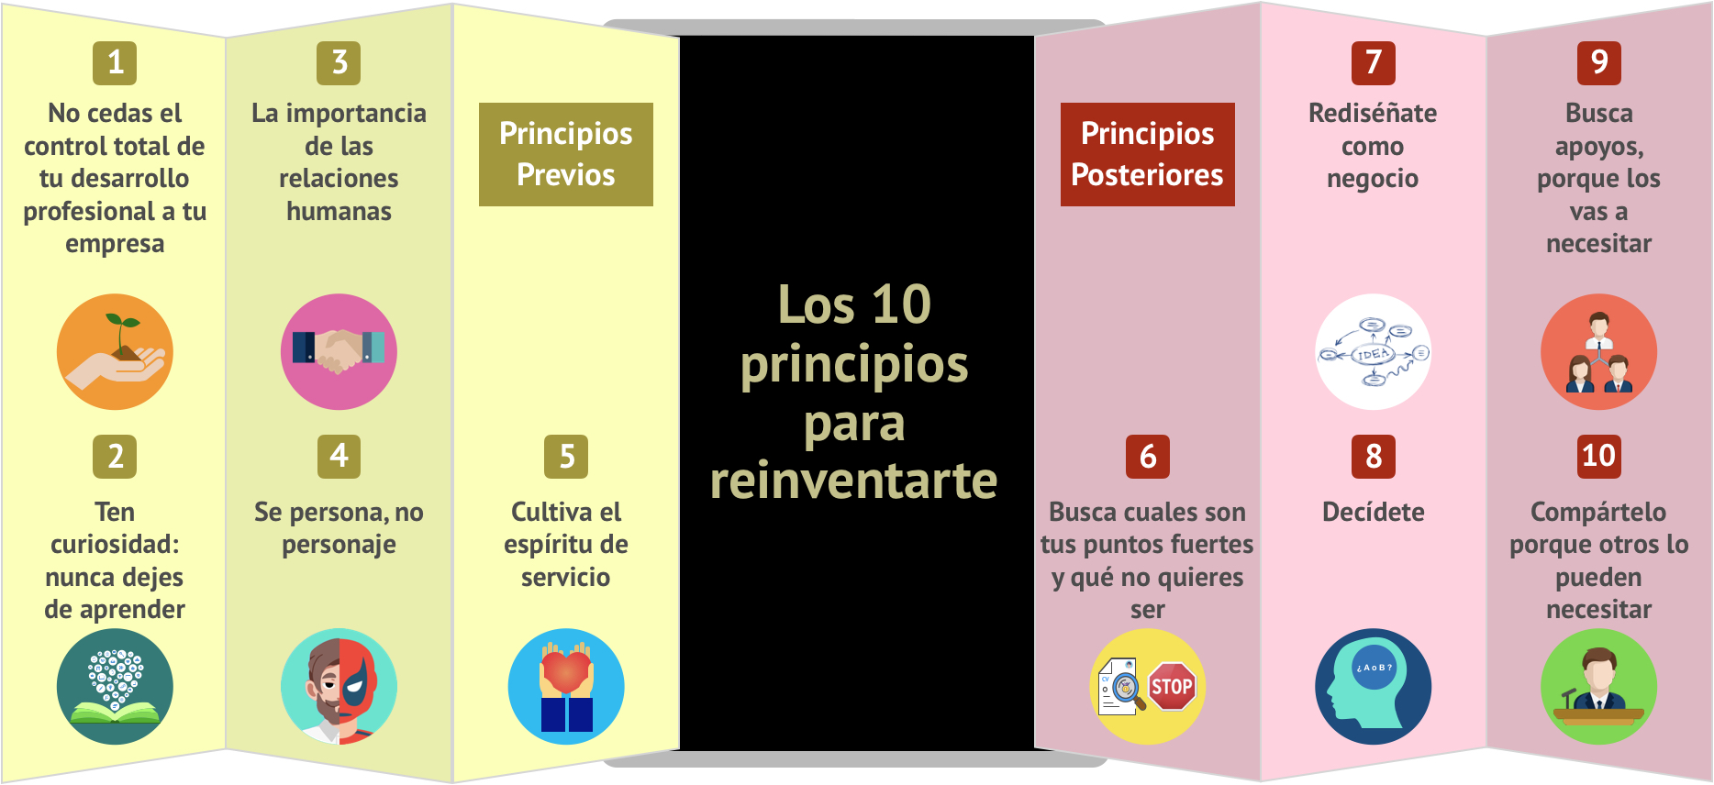

 | Principio 1 | No cedas el control total de tu desarrollo profesional a tu empresa |  | Prepara tu DAFO General
 |  |  |  | Prepara tu DAFO Digital
 | Principio 2 | Ten curiosidad: nunca dejes de aprender |  | Define tus temas a seguir y tus fuentes de información
 |  |  |  | ¿ Cómo estás de herramientas hardware y software ?
 |  |  |  | Tu inversión digital
 |  |  |  | Define tu plan de formación
 |  |  |  | Guía de asistencia a eventos
 |  |  |  | Prepara tu biblioteca de libros y películas
 | Principio 3 | La importancia de las relaciones humanas |  | ¿ Cómo mejorar las relaciones humanas en el trabajo ?
 | Principio 4 | Se persona, no personaje |  | ¿ Eres persona o personaje ?
 | Principio 5 | Cultiva el espíritu de servicio |  | ¿ Cómo cultivar el espíritu de servicio ?

 | Cómo preparar tu plan
 | Este fichero contiene diferentes formularios para que prepares tu plan alrededor de los 5 puntos que propongo. Las hojas están bloqueadas y solamente puedes escribir en las celdas que tienes que rellenar. En unos casos te tocará escribir y en otros elegir la opción que mejor corresponda. En la hoja de Herramientas y Formación he incorporado un pequeño algoritmo para que te de información de tu estado y prioridades de trabajo. Cuando acabes de rellenar todas las hojas, es posible que prefieras convertir el fichero en PDF o imprimirlo en papel y poder trabajar con él directamente. Si seleccionar simultáneamente todas las hojas del fichero, podrás imprimirlo en PDF y guardarlo en un único fichero Espero que te sea de utilidad

¿ Dónde comprar "El Misterio de Reinventarse" ? Puedes verlo aquí |  |  |  | https://elmisteriodereinventarse.com/donde-comprar-emdr/

P1 - DAFO General
 |  |  |  |  |  | www.elmisteriodereinventarse.com
 |  |  |  |  |  |  | © Vicente de los Ríos Medina
 |  |  |  |  |  | vicentedelosrios@líderesydigitales.com
Plan de Transformación Individual

Principio 1 |  | No cedas el control total de tu desarrollo profesional a tu empresa

 |  | Muchos profesionales confían y ceden totalmente su desarrollo a su empresa, dependiendo totalmente de su política de desarrollo, recursos y evolución. Esta postura puede acabar abocando al profesional a que su futuro dependa totalmente de los planes de su empresa y de las personas que la dirigen en cada momento (recordemos que en las empresas las personas cambian). En general, las empresas no quieren tener ese control total, porque en muchos casos, esa situación puede ser contraproducente incluso para la propia empresa. El protagonista de tu desarrollo eres tú, y por tanto también tienes que ser el “gestor” del mismo, más allá de que tu empresa te apoye en el mismo

 |  | Rellenar teniendo en cuenta tu situación actual e intentando ser lo más sincero contigo mismo

 |  | Nombre y apellidos

 |  | Debilidades |  | Amenazas
 | Aspectos negativos | ¿ Qué necesitas mejorar para poder tener más oportunidades en el futuro ? |  | ¿ Qué amenazas puedes tener que frenen tu futuro profesional ?

 |  | 1 | Debilidad 1 | 1 | Amenaza 1
 |  | 2 |  | 2
 |  | 3 |  | 3
 |  | 4 |  | 4
 |  | 5 |  | 5
 |  | 6 |  | 6

 |  | Fortalezas |  | Oportunidades
 | Aspectos positivos | ¿ En qué fortalezas te puedes apoyar para tener más oportunidades en el futuro ? |  | ¿ Qué oportunidades tienes para poder mejorar profesionalmente ?

 |  | 1 | Fortaleza 1 | 1 | Oportunidad 1
 |  | 2 |  | 2
 |  | 3 |  | 3
 |  | 4 |  | 4
 |  | 5 |  | 5
 |  | 6 |  | 6

 |  | Análisis interno |  | Análisis externo
 |  | Piensa en: - Competencias gerenciales - Competencias profesionales (trabajo en equipo, creatividad, iniciativa) - Dominio de idiomas - Conocimientos técnicos - Conocimientos digitales - Movilidad geográfica nacional o internacional - Cargas familiares - Red de contactos - Imagen o reputación - Estado de salud |  | Piensa en: - Situación de tu empresa (económica, laboral, comercial, tipología, sectores en los que participa, accionistas, imagen en el mercado, valores …) - Situación del sector (crecimiento o caída, consolidación, fusiones y adquisiciones, nivel de disrupción, digitalización) - Tus fortalezas o debilidades (en comparación con los profesionales del contexto en el que trabajas) - Nuevas demandas en el mercado - Situación económica del país - Posición que ocupas (exposición externa a clientes, proveedores, competidores …)

¿ Dónde comprar "El Misterio de Reinventarse" ? Puedes verlo aquí |  |  |  | https://elmisteriodereinventarse.com/donde-comprar-emdr/

P2 - Temas a seguir
 |  |  |  |  | www.elmisteriodereinventarse.com
 |  |  |  |  |  | © Vicente de los Ríos Medina
 |  |  |  |  | vicentedelosrios@líderesydigitales.com
Plan de Transformación Individual

Principio 2 | Ten curiosidad: nunca dejes de aprender

 | Seguir permanentemente las tendencias que permitan estar al día de negocios, tecnologías o capacidades puede ser una herramienta clave para tu desarrollo profesional. Para elegir estas temáticas es importante que tengas en cuenta también tu DAFO. Tras tener claras las temáticas a seguir, tienes que elegir a través de qué fuentes de información lo vas a hacer.


 | Temas a seguir |  | Fuentes de información
 | Elige los temas que por tu responsabilidad o tras el análisis de tu DAFO tienes que seguir |  | Elige las fuentes de información a seguir entre webs, newsletters, cuentas de Twitter o perfiles en Linkedin

 | 1 | Temática 1 | 1 | Fuente 1
 | 2 |  | 2
 | 3 |  | 3
 | 4 |  | 4
 | 5 |  | 5
 | 6 |  | 6
 | 7 |  | 7
 | 8 |  | 8
 | 9 |  | 9
 | 10 |  | 10
 | 11 |  | 11
 | 12 |  | 12

 | Ideas de temas a seguir |  | Fuentes de información a seguir
 | Piensa en: - Noticias destacadas de tu sector - Competidores - Novedades sobre la función que desempeñas (comercial, rrhh, finanzas, jurídico, estrategia, operaciones, sistemas) - Tendencias tecnológicas de futuro que pueden impactar en tu mercado - Si eres responsable de un equipo de personas, las tendencias en liderazgo - Noticias de otros sectores en los que puedas estar interesado a futuro - Economía mundial y contexto de los mercados, aunque sean los temas más básicos, pero en esto hay que saber el contexto en el que nos movemos |  | Piensa en: - Webs de consultoras: McKinsey, BCG, EY, Accenture, Bain, PwC, Arthur D. Little, ATKearney ... - Webs de Escuelas de Negocio: Harvard Business Review, INSEAD, IESE, Wharton, Stanford, IMD, MIT, Kellogg ... - Revistas de negocios: The Economist, Forbes, Inc, Time, ... - Referencias tecnológicas: Xataka, Engadget, Business Insider ... - Otras referencias: www.weforum.org www.seekingalpha.com www.businessinsider.com www.statista.com www.cbinsights.com www.visualcapitalist.com www.singularityhub.com www.thinkwithgoogle.com

¿ Dónde comprar "El Misterio de Reinventarse" ? Puedes verlo aquí |  |  | https://elmisteriodereinventarse.com/donde-comprar-emdr/

P2 - Herramientas
 |  |  |  |  |  |  |  |  |  |  | www.elmisteriodereinventarse.com
 |  |  |  |  |  |  |  |  |  |  | © Vicente de los Ríos Medina
 |  |  |  |  |  |  |  |  | vicentedelosrios@líderesydigitales.com
Plan de Transformación Individual

Principio 2 | Ten curiosidad: nunca dejes de aprender

 | Las herramientas tecnológicas son una gran ayuda para el desarrollo profesional. Invertir económicamente en ellas y además dedicar tiempo a aprender su uso, y por qué no, dominarlas, puede ser un factor diferencial en el proceso de reinvención. Es importante tener en cuenta que disponer de equipamiento tecnológico propio más allá del que te facilita tu empresa es crítico: no se puede depender totalmente del equipamiento de tu empresa, cada vez más limitado por las políticas de seguridad corporativas. Además abandonar un trabajo y no disponer de equipamiento informático puede ser un gran problema


 | Herramientas - Hardware |  |  |  |  |  | Herramientas - Software
 | ¿ Tienes en propiedad (no por tu empresa) estos equipamientos ? ¿ Qué antigüedad tienen ? Seleccionar del menú desplegable - RELLENAR TODOS LOS CAMPOS |  |  |  |  |  | Valorar la utilidad de tener las siguientes herramientas RELLENAR TODOS LOS CAMPOS

 |  | Equipo | ¿ Tienes ? | Gama | Antigüedad | Urge Cambio | Aplicaciones |  |  | ¿ Tienes ? | Urge
 | 1 | Ordenador sobremesa |  |  |  |  | 1 | Antivirus
 | 2 | Ordenador portátil |  |  |  |  | 2 | Copia de seguridad del smartphone (frecuente)
 | 3 | Smartphone |  |  |  |  | 3 | Copia de seguridad del ordenador (frecuente)
 | 4 | Tablet |  |  |  |  | 4 | Uso de Servicio Cloud para trabajar, backups (Dropbox, OneDrive)
 | 5 | Impresora |  |  |  |  | 5 | Suite de productividad (Google Docs, Office 365, …)
 | 6 | eReader |  |  |  |  | 6 | Suite de producción multimedia (video, imagen, …)

 | Análisis de equipamiento |  |  |  |  |  | Análisis de software
 | Recomendación |  |  |  |  |  | Recomendación

 | Escribe tu Plan de mejora en hardware y software

 | Recomendaciones Hardware |  |  |  |  |  | Recomendaciones Software
 | Piensa en: 1) Si inviertes en hardware nuevo, piensa que a veces invertir un poco más al principio aumenta la vida útil del dispositivo (tamaño del disco duro, GB de RAM, procesador ...) que puede ser reutilizado en otro miembro de la familia o vendido como de segunda mano 2) Invertir en equipamiento propio es muy importante. Te permite aprender más porque las empresas poco a poco están limitando el acceso a aplicaciones ajenas a su actividad. Además en caso de abandonar tu empresa, tiene un riesgo importante si no tienes equipamiento propio, tanto por la inversión que tendrás que hacer como por el coste en tiempo de selección y adaptación al nuevo equipamiento. 3) Disponer de una conexión a internet potente tanto en casa (fibra o ADSL de alta velocidad según tu país, región) y en movilidad (4G y tarifa de datos adecuada) es también crítico para sacarle partido a tus servicios 4) Discrimina tu equipamiento entre gama ALTA, MEDIA y BAJA. Aunque este criterio es muy subjetivo, te puede ayudar también a tener que hacer una reflexión alrededor de qué equipamiento tienes |  |  |  |  |  | Piensa en: 1) Disponer de software actualizado y registrado para tu actividad es muy importante. 2) Para sacarle partido al uso de este software, Youtube está lleno de muy buenos tutoriales que explican las funcionalidades concretas para mejorar su experiencia de uso 3) El uso del correo electrónico personal es importante. Si vas a comenzar una carrera profesional por cuenta propia, tienes que considerar utilizar un correo profesional porque los gratuitos tienen muchas limitaciones en el entorno profesional (considerados spam muchas veces) 4) Hay algunos programas de productividad importantes que tienes que tener en cuenta: - Cuaderno digital: Evernote, One Note, Google Keep - Calendario: Google Calendar, Outlook, Calendar - Mensajería: Slack, Teams, Telegram - Gestión de proyectos: Trello 5) Tener actualizada y con copia de seguridad tu agenda de contactos es muy importante

¿ Dónde comprar "El Misterio de Reinventarse" ? Puedes verlo aquí |  |  |  |  |  | https://elmisteriodereinventarse.com/donde-comprar-emdr/

P2 - Herramientas - Inversión
 |  |  |  |  |  |  |  |  | www.elmisteriodereinventarse.com
 |  |  |  |  |  |  |  |  | © Vicente de los Ríos Medina
 |  |  |  |  |  |  | vicentedelosrios@líderesydigitales.com
Plan de Transformación Individual

Principio 2 | Ten curiosidad: nunca dejes de aprender

 | TU INVERSIÓN DIGITAL Te ayudamos a estimar cuánto estás invirtiendo en tecnologia en tu hogar (Este contenido no está incluido en El Misterio de Reinventarse. Ha sido desarrollado posteriormente)

 | Hardware |  | Nombre de equipo | Tipo de Dispositivo | ¿ Tiene más de 5 años ? | Método de adquisición | Precio estimado | Fecha de compra
 | Tu inversión anual en Hardware | 1,438.00 | Denominación tuya para recordar | Pincha en la celda y elige de la lista | Si más de 5 años, consideramos que está ya amortizado o si se ya está en propiedad por haber finalizado el renting | Puede ser compra o renting | Precio al que lo compraste o cuota de renting mensual o anual | Para que no se te olvide (sólo para ti)
 |  |  | Mi ordenador | Ordenador sobremesa | No | Compra | 1,200
 |  |  | Ordenador 2 | Ordenador Portátil | Si | Compra | 1,000
 |  |  | Ordenador 3 | Ordenador Portátil | No | Compra | 750
 |  |  | Móvil 1 | Móvil | No | Compra | 800
 |  |  | Móvil 2 | Móvil | Si | Compra | 400
 |  |  | Tablet 1 | Tablet | Si | Compra | 350
 |  |  | TV 1 | SmartTV | Si | Compra | 800
 |  |  | TV 2 | SmartTV | No | Compra | 400
 |  |  | Proyector | Proyector | No | Compra | 300
 |  |  | Batería Externa | Batería externa | No | Compra | 40
 |  |  | Impresora | Impresora | Si | Compra | 100
 | % de Hardware sobre total inversión | 21.5% | Cámara Digital | Cámara Digital | Si | Compra | 400
 |  |  | Micrófono | Micrófono | No | Compra | 100
 |  |  | Móvil en Renting | Móvil | No | Renting Mensual | 60

 | Conectividad |  | Paquete o Servicio | Tipo de conexión | Tipo de cuota |  | Cuota periódica | Fecha de pago
 | Tu inversión anual en Conectividad | 1,752.00 | Denominación tuya para recordar | Pincha en la celda y elige de la lista | Mensual, Anual, semanal |  | Precio que pagas | Para que no se te olvide (sólo para ti)
 |  |  | Paquete Fusión | Paquete de Fibra, móvil y TV | Mensual |  | 110.00
 |  |  | Línea Móvil 1 | Línea móvil incluida en paquete teleco | Mensual |  | 0.00
 |  |  | Línea Móvil 2 | Línea móvil con datos | Mensual |  | 15.00
 |  |  | Línea Móvil 3 | Línea móvil prepago (consumo aprox. periodo) | Mensual |  | 6.00
 |  |  | Línea 2ª vivienda | Línea fija sin banda ancha | Mensual |  | 15.00

 | % de Conectividad sobre total inversión | 26.1%

 | Servicios digitales |  | Servicio | Tipo de servicio |  | Tipo de cuota | Cuota periódica | Fecha de pago
 | Tu inversión anual en Servicios digitales | 2,248.46 | Denominación tuya para recordar | Pincha en la celda y elige de la lista |  | Mensual, Anual, semanal, trimestral o compra | Precio que pagas | Para que no se te olvide (sólo para ti)
 |  |  | TV+ | Streaming Video (Netflix, HBO, Prime, Youtube, Filmin, TV+) |  | Mensual | 6.99
 |  |  | Spotify | Música y podcasts |  | Mensual | 15.00
 |  |  | Office | Ofimática (Office, Microsoft 365, …) |  | Anual | 100.00
 |  |  | Dropbox | Almacenamiento en la nube (Dropbox, iCloud, ) |  | Anual | 130.00
 |  |  | Hosting Web | Hosting web |  | Anual | 150.00
 |  |  | Dominios | Dominios |  | Anual | 80.00
 |  |  | Streamyard | Videoconferencia (Zoom, Webex, …) |  | Anual | 200.00
 |  |  | HBR | Periodicos o Revistas o webs contenidos |  | Anual | 135.00
 |  |  | El Mundo | Periodicos o Revistas o webs contenidos |  | Anual | 20.00
 |  |  | Orbyt | Periodicos o Revistas o webs contenidos |  | Mensual | 20.00
 |  |  | Telva | Periodicos o Revistas o webs contenidos |  | Anual | 13.00
 |  |  | BoF | Periodicos o Revistas o webs contenidos |  | Anual | 300.00
 |  |  | iCloud | Almacenamiento en la nube (Dropbox, iCloud, ) |  | Mensual | 9.90
 | % de Servicios Digitales sobre total inversión | 33.6% | Amazon Prime | Amazon Prime |  | Anual | 49.90
 |  |  | Metricool | Otras Herramientas empresariales |  | Anual | 135.00
 |  |  | 1Password | Otras Herramientas empresariales |  | Anual | 45.00
 |  |  | Final Cut Pro | Creación contenidos (Adobe, Photoshop, Final Cut, Canva, …) |  | Compra | 220.00
 |  |  | CleanMyMac | Otras Herramientas empresariales |  | Anual | 44.00
 |  |  | Google WorkSpace | Correo Electrónico (Gmail de Pago, Google Workspace, …) |  | Mensual | 13.00
 |  |  | Gmail One | Correo Electrónico (Gmail de Pago, Google Workspace, …) |  | Mensual | 1.99

 | Seguridad |  | Paquete o Servicio | Tipo de servicio | Tipo de cuota |  | Cuota periódica | Fecha de pago
 | Tu inversión anual en Seguros | 1,262.00 | Denominación tuya para recordar | Pincha en la celda y elige de la lista | Mensual, Anual, semanal |  | Precio que pagas | Para que no se te olvide (sólo para ti)
 |  |  | Seguro de móvil 1 | Seguro de móvil | Trimestral |  | 51.00
 |  |  | Seguro de móvil 2 | Seguro de móvil | Mensual |  | 19.00
 |  |  | Seguro de ordenador 1 | Seguro de ordenador | Compra |  | 50.00
 |  |  | Seguro de ordenador 1 | Seguro de ordenador | Anual |  | 30.00
 |  |  | Alarma de casa | Alarma | Mensual |  | 65.00
 |  |  | Seguro TV | Seguro de electrodoméstico | Compra |  | 50.00
 | % de Seguros sobre total inversión | 18.8%

Tu inversión anual de tu hogar en tecnología
Hardware | 1,438.00
Conectividad | 1,752.00
Servicios Digitales | 2,248.46
Seguridad | 1,262.00
 |  | Hardware | 1,438.00 |  | INSTRUCCIONES: 1) Borra los datos de ejemplo que tienes en la hoja a medida que vas rellenando cada apartado. No te preocupes que está protegida. 2) Rellena cada campo: En la primera columna pon un nombre a tu elección para distinguir el equipo, servicio o conexión que estás incorporando. Por cada registro tienes que elegir en las siguientes menús desplegables de cada celda, el tipo de recurso, si es más antiguo de 5 años (sólo en hardware) y la frecuencia de pago. Luego en el precio, pon la cantidad que recuerdas que pagas o pagaste. 3) He incorporado más filas para que se pueda adaptar a personas que dispongan de mucha inversión. Es importante que las filas que no usen no contengan ningún dato y que las que vayas utilizar tengan todas las columnas completas. Si por algún motivo, necesitas más filas, por favor agrupa en una línea varios servicios. 4) Verás que a medida que vas introduciendo datos, se va calculando la inversión anual 5) Lo he llamado inversión, aunque algunas partidas serían economicamente más gastos, porque considero que todo el dinero que empleas en tecnología te ayuda a mejorar tus competencias digitales. 6) Para los cálculos he estimado que se amortizan los equipos en 5 años, y que si el hardware es más antiguo ya ha sido amortizado. 7) Tienes una última columna para que apuntes para control, la fecha de compra o la fecha en la que pagas la cuota periódica. Así no se te olvida.

 |  | Conectividad | 1,752.00

 |  | Servicios Digitales | 2,248.46

 |  | Ocio | 971.88

 |  | Profesional | 977.88

 |  | Almacenamiento | 248.80

 |  | eCommerce | 49.90

 |  | Seguridad | 1,262.00

 |  | Total inversión anual | 6,700.46

 |  |  |  |  | ©Líderes y Digitales - 2024

¿ Dónde comprar "El Misterio de Reinventarse" ? Puedes verlo aquí |  |  |  | https://elmisteriodereinventarse.com/donde-comprar-emdr/

P2 - Formación
 |  |  |  |  |  |  |  |  |  | www.elmisteriodereinventarse.com
 |  |  |  |  |  |  |  |  |  | © Vicente de los Ríos Medina
 |  |  |  |  |  |  |  | vicentedelosrios@líderesydigitales.com
Plan de Transformación Individual

Principio 2 | Ten curiosidad: nunca dejes de aprender

 | La formación complementa la información para poder estar al día. Una buena estrategia de formación es crítica para tu desarrollo profesional. Para ello debes tener una buena idenficación de tus necesiades formativas para decidir luego cómo cubrir esas carencias. En el siguiente formulario te voy a ayudar a preparar tu plan. Tendrás que anotar las necesidades concretas que tienes (ver ejemplo) y definir cada necesidad de acuerdo a una serie de opciones que la caracterizan. El formulario te dirá qué tipo de formación necesitas y su prioridad y finalmente debes concretar cómo vas a cubrir la formación


 | Formación
 | ¿ En qué temáticas te tienes que formar ? Anota tus principales necesidades, completa las preguntas alrededor de cada necesidad y obtendrás la recomendación. Concluye indicando cómo vas a cubir la carencia

 |  | Necesidad concreta | Área de especialidad | Importancia en tu desarrollo | Déficit que tienes | ¿ Urgencia en cubrir ? | Posible formato (aproximado) | Prioridad | ¿ Qué vas a hacer ?
 | Ej | Conocimientos en Big Data | Digital | Alta | Alto | Si | Presencial/Blended - Especializada | Alta | Programa Ejecutivo Big Data en EOI
 | 1 | BD
 | 2 | DB
 | 3 | BD
 | 4 | sd
 | 5 | sdsa
 | 6 | sdsa

 | Tipos de formación que puedes elegir para cubrir tus necesidades |  |  |  |  |  | Recomendaciones en formación
 | 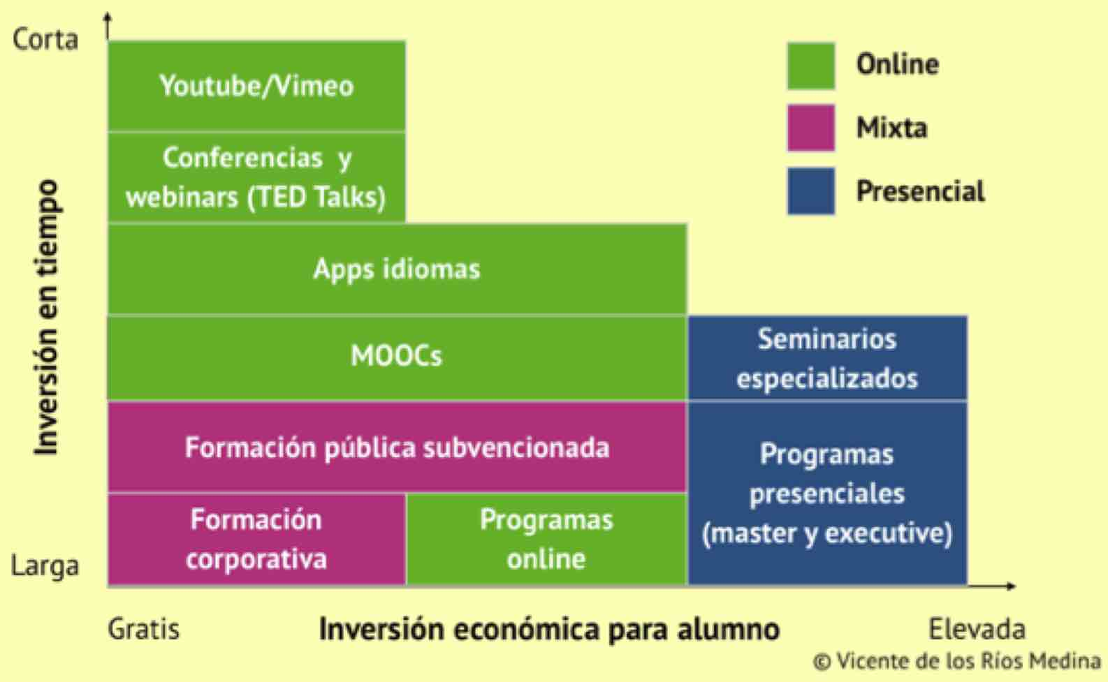 |  |  |  |  |  | 1) Realizar un MOOC es una obligación hoy en día. Te permitirá ver la formación de otra manera. Prueba en: - www.coursera.com - www.edx.com - www.miriadax.net 2) En EOI (www.eoi.es) tienes una gran opción de formación ejecutiva y de postgrado donde puedes cubrir muchas de tus necesidades en capacidades transversales (MBAs, Executive, Master in Digital Business), digitales (Transformación Digital, Big Data, Blockchain, Ciberseguridad, ...) y técnicas (Gestión de proyectos, Logística, Sostenibilidad, ...) . Además se ofrecen ayudas y bonificaciones para muchos colectivos (mujeres directivas, jóvenes, desempleados y acuerdos con gobiernos locales para promocionar programas regionales) 3) Cada vez más, las grandes escuelas de negocio mundiales están fomentando la formación online. HBS Online es una de las principales referencias 4) El aprendizaje de idiomas, especialmente el inglés, es un tema crítico. Prueba los nuevos métodos online (app Duolingo, Babbel, Busuu, Memrise, Rosseta Stone ...)

¿ Dónde comprar "El Misterio de Reinventarse" ? Puedes verlo aquí |  |  |  |  | https://elmisteriodereinventarse.com/donde-comprar-emdr/

P2 - Asistencia a eventos
 |  |  |  |  |  |  |  |  | www.elmisteriodereinventarse.com
 |  |  |  |  |  |  |  |  | © Vicente de los Ríos Medina
 |  |  |  |  |  |  |  | vicentedelosrios@líderesydigitales.com
Plan de Transformación Individual

Principio 2 | Ten curiosidad: nunca dejes de aprender

 | Asistir a eventos es una manera muy importante de adquirir conocimientos, información y aumentar tu red de contactos. Para ello es importante tener una buena información de los que hay en tu ciudad y definir a qué eventos vas a asistir periódicamente. Es importante que tengas en cuenta que la agenda profesional y familiar está ya cargada, por lo que deberías elegir bien los que más te pueden interesar y dejar bloqueada con antelación tu agenda para poder asistir.

 | Asistencia a eventos
 | ¿ Asistes a eventos periódicamente ? Haz un ejercicio de investigar los eventos que puede haber en tu empresa, sector o de otro tipo que pueden aportarte valor en tu desarrollo profesional

 |  | Evento | Tipo de evento | Periodicidad | Interés | ¿ Necesita invitación ? | ¿ Tiene coste ? | ¿ Qué vas a hacer ?
 | 1
 | 2
 | 3
 | 4
 | 5
 | 6
 | 7
 | 8

 | Tipos de formación que puedes elegir para cubrir tus necesidades |  |  |  |  | Recomendaciones en asistencia a eventos
 | 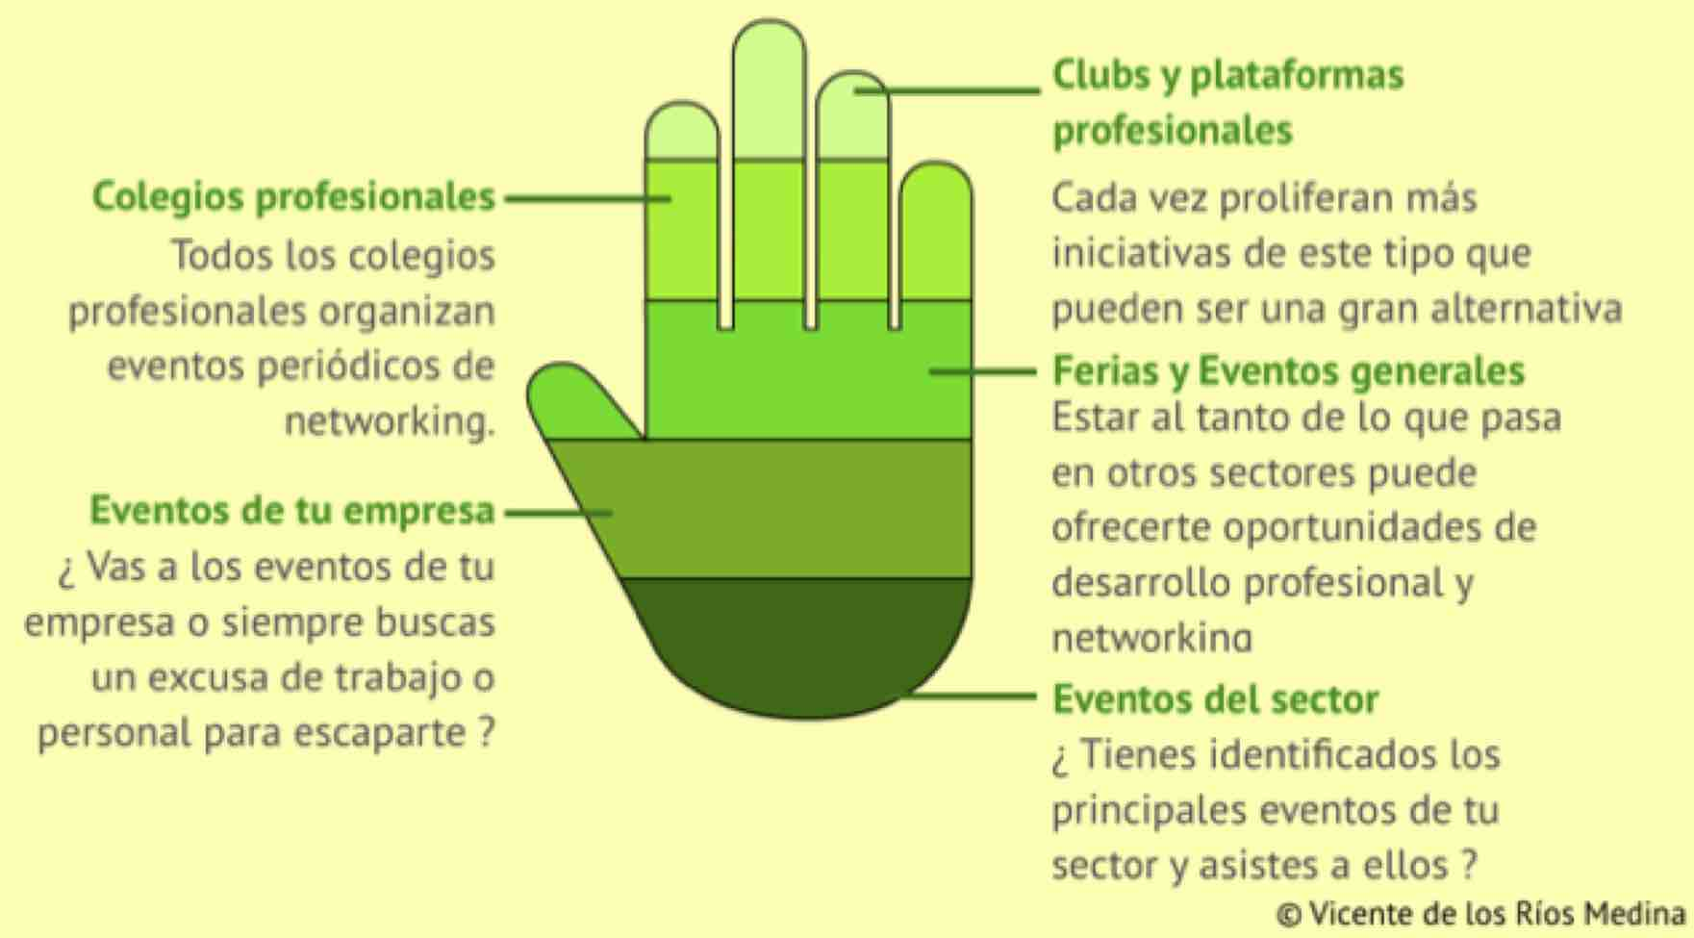 |  |  |  |  | 1) Hay que tener muy claro qué necesidades vas a poder cubrir con la asistencia a eventos. Esto no va de ir por ir. 2) También tienes que valorar qué tiempo tienes y que franjas de tu agenda puedes dedicar a ellos (no olvidar las obligaciones familiares) 3) Apuntarse a todo y no asistir a nada finalmente, no es tener una estrategia de asistencia a eventos. Es mejor abarcar menos y ser cumplidor. 4) Los eventos son una magnífica oportunidad para conocer personas o profundizar en relaciones personales con los conocidos 5) Los eventos también pueden ser una gran oportunidad para presentar tus ideas, dar conferencias y tener visibilidad. No la desaproveches si tienes oportunidad

¿ Dónde comprar "El Misterio de Reinventarse" ? Puedes verlo aquí |  |  |  | https://elmisteriodereinventarse.com/donde-comprar-emdr/

P2 - Libros
 |  |  |  |  |  |  | www.elmisteriodereinventarse.com
 |  |  |  |  |  |  | © Vicente de los Ríos Medina
 |  |  |  |  | vicentedelosrios@líderesydigitales.com
Plan de Transformación Individual

Principio 2 | Ten curiosidad: nunca dejes de aprender

 | Los libros siempre han sido una gran fuente de conocimiento personal y profesional. El lanzamiento de los servicios de ebooks ha permitido tener un mayor acceso en disponibilidad y coste a libros interesantes. También hay películas y series que nos ayudan a entender mejor ciertas capacidades y cómo ponerlas en marcha. Creo que merece la pena que te prepares tu lista de libros a leer en los próximos meses.


 | Libros y Películas
 | ¿ Qué libros te van a ayudar a cubrir algunos de los déficits en desarrollo que tienes o ponerte al día en algún tema ? Haz un ejercicio de recopilación de los libros que pueden ser interesantes.

 |  | Libro / Película | Autor | Área de especialidad | Formato | Prioridad | ¿ Cuándo lo comienzo ?
 | 1
 | 2
 | 3
 | 4
 | 5
 | 6
 | 7
 | 8

 | Ejemplo de libros de interés para crear tu biblioteca/videoteca profesional |  |  | Recomendaciones en libros y películas
 | 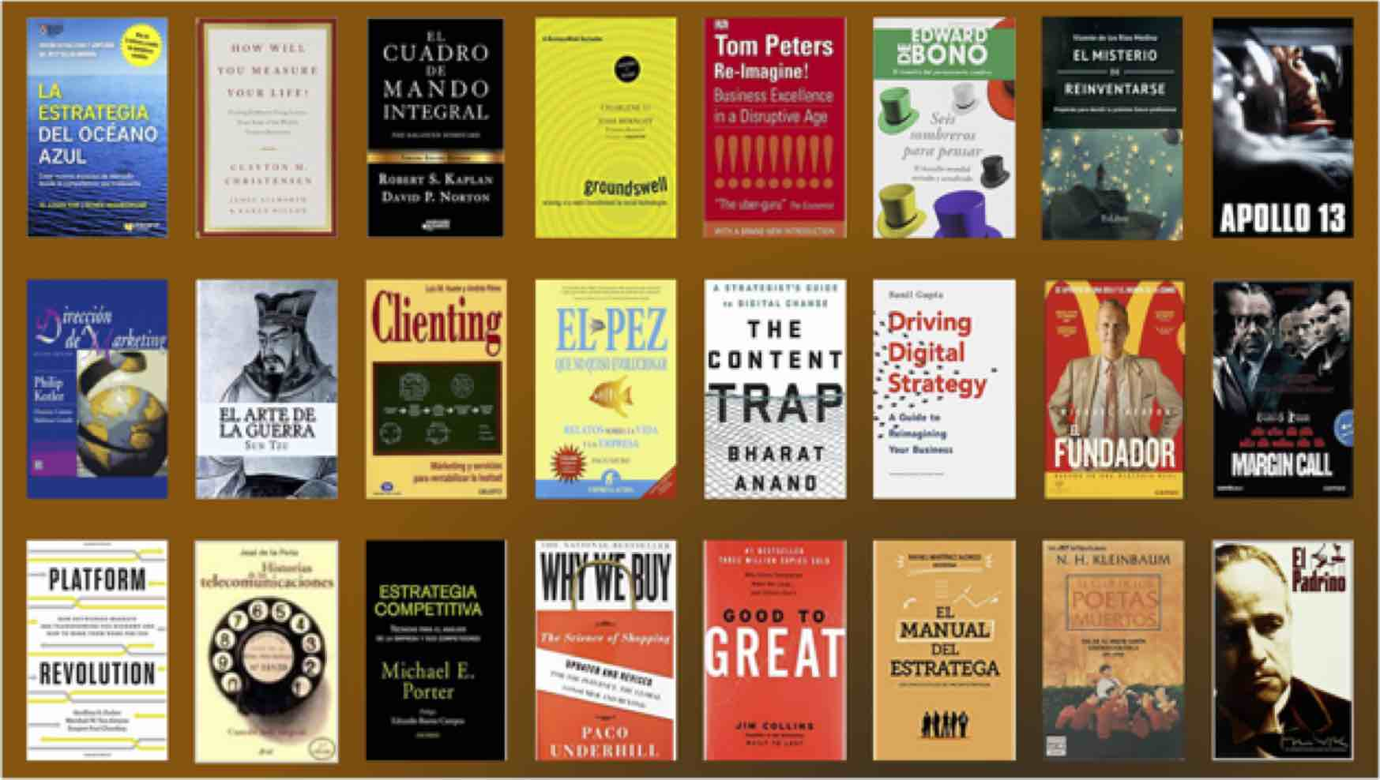 |  |  | 1) Crear una buena biblioteca de gestión es un gran activo para un profesional 2) Deberías tener tu lista de referencia, los que más te han marcado. Abajo te dejo un espacio para que los anotes 3) Recomendar o regalar un libro que te ha impactado, es uno de los mejores favores que puedes hacer a un amigo, colaborador o compañero 4) Crear una librería de clips de películas con temas profesionales que puedas usar en presentaciones

 |  |  |  | Tus 5 libros de referencia
 |  |  |  | 1
 |  |  |  | 2
 |  |  |  | 3
 |  |  |  | 4
 |  |  |  | 5

¿ Dónde comprar "El Misterio de Reinventarse" ? Puedes verlo aquí |  |  | https://elmisteriodereinventarse.com/donde-comprar-emdr/

P3 - Relaciones Humanas
 |  |  |  |  |  | www.elmisteriodereinventarse.com
 |  |  |  |  |  | © Vicente de los Ríos Medina
 |  |  |  |  | vicentedelosrios@líderesydigitales.com
Plan de Transformación Individual

Principio 3 | La importancia de las relaciones humanas

 | Ser un profesional, no solamente consiste en hacer una serie de tareas de manera independiente. Los profesionales vivimos dentro de un ecosistema donde las relaciones son claves: tus jefes, colaboradores, compañeros, proveedores, clientes … e incluso competidores del sector, son para ti referencias importantes en tu desarrollo. Y muchas veces se tratan esas relaciones desde el cortoplacismo más absoluto, sin valorar el impacto que nuestras exigencias tienen en la otra persona o empresa y si para que nosotros ganemos, el otro tiene que perder si o si. Recuerdo un gran jefe que me ayudo en mi formación que me dijo: “cuando negocies con alguien calcula tanto tu cuenta de resultados como la de la otra empresa o persona“. Las relaciones personales que he construido a lo largo de mi carrera profesional son para mi uno de mis mayores activos profesionales y personales. Preocuparse por construirlas y cuidarlas, debe ser una prioridad máxima de un profesional

 | Analiza cómo son tus relaciones humanas con los diferentes colectivos con los que te relacionas en tu vida profesional. Prioriza entre las áreas |  |  |  |  | Elige prioridad de mejora

 | Reflexiona sobre la relación con tus jefes
 | 1 | ¿ Cómo es tu relación profesional con tu jefe ?
 | 2 | ¿ Tenéis lo suficientemente separada vuestra relación profesional y personal ?
 | 3 | ¿ Te apoyaría tu jefe si tomases la decisión de cambiar de trabajo ?
 | 4 | ¿ Te apoyaría tu jefe para encontrar un nuevo trabajo si tuviese que despedirte por razones ajenas a tu desempeño profesional (reestructuración organizativa, ERE, decisión de terceros) ?
 | 5 | ¿ Mantienes buena relación con tus jefes anteriores ? Si no es buena, ¿ qué ha impedido esa buena relación con alguno de ellos ?
 | 6 | ¿ Te recomendarían tus antiguos jefes para un puesto ?

 | Reflexiona sobre la relación con tus colaboradores (si los tienes)
 | 1 | ¿ Trabajas de manera consciente y habitual la comunicación con tu equipo ?
 | 2 | ¿ Consideras que tu equipo tiene buena opinión personal y profesional de ti ?
 | 3 | ¿ Tienes alguna relación especialmente mala con alguno de tus colaboradores ?
 | 4 | ¿ Está equilibrada tu relación con todos los colaboradores o tienes tendencia a tener mucha más relación con uno o varios de ellos ?
 | 5 | ¿ Crees que tus colaboradores te recomendarían como jefe a otras personas de otras organizaciones o de otras empresas ?

 | Reflexiona sobre la relación con tus compañeros
 | 1 | ¿ Dedicas tiempo de calidad a reunirte con compañeros de tu empresa, más allá de los comités y reuniones de trabajo ? ¿ Utilizas, por ejemplo, las comidas como una manera de fomentar las relaciones con ellos ?
 | 2 | ¿ Te preocupas por ellos y sus problemas personales que te han comentado ?
 | 3 | De tus 5 compañeros de trabajo que más admiras profesionalmente, ¿ cuántos te ficharían para su equipo ? ¿ cuántos te recomendarían para un trabajo ?
 | 4 | ¿ Tienes alguna relación con compañeros de trabajo realmente mala y que puede condicionar tu desarrollo profesional internamente o externamente ?
 | 5 | Si te preguntase que eligieses a 5 compañeros de trabajo para llevarte a trabajar a un proyecto externo, ¿ tendrías claro quienes serían ?

 | Reflexiona sobre la relación con tu ecosistema profesional externo
 | 1 | ¿ Habitualmente tienes relaciones más allá del día a día profesional con clientes, proveedores ?
 | 2 | ¿ Fomentas reuniones de manera periódica con potenciales proveedores (consultoras, empresas tecnológicas, marketing …) con independencia de que tengas presupuesto para abordar proyectos con ellos ?
 | 3 | ¿ Participas en foros o eventos de tu sector donde te puedes relacionar con otros profesionales ?
 | 4 | ¿ Perteneces a alguna asociación o club profesional ?
 | 5 | ¿ Tienes una red de Linkedin diversa, con profesionales más allá de tus compañeros de empresa ?
 | 6 | ¿ Mantienes el contacto con tus compañeros de cursos de formación, MBAs, universidad, colegio … ?

 | ¿ Qué vas a hacer para mejorar tus relaciones ?

 | Tipos de formación que puedes elegir para cubrir tus necesidades |  |  | Ideas para mejorar tus relaciones con el ecosistema profesional externo
 | 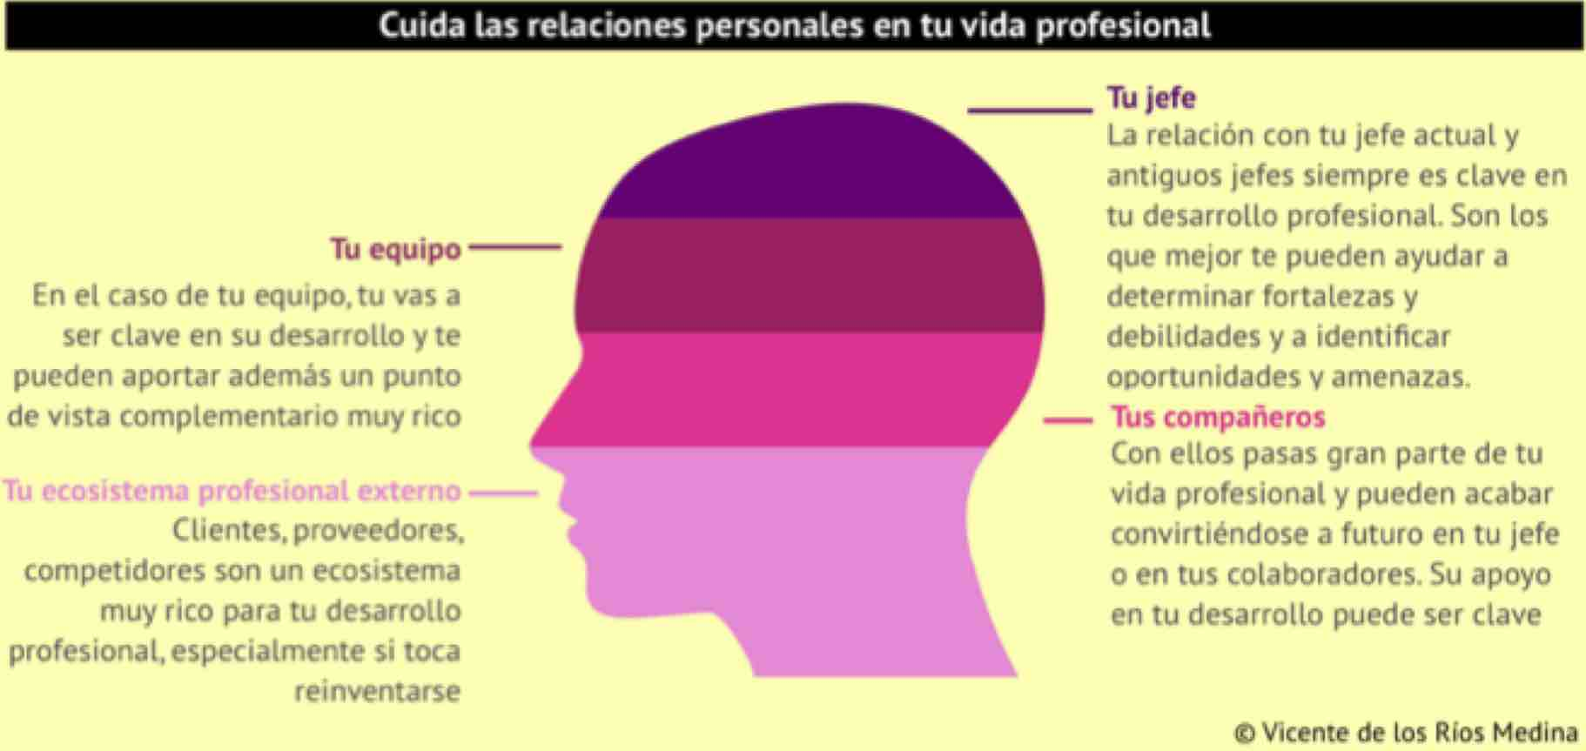 |  |  | - Intenta quedar a comer al menos 1 vez al mes con alguien del ecosistema externo. - Identifica el evento anual más relevante del sector o de tu área de interés profesional e intenta asistir a él. Muchas veces asistir a estos eventos, aunque sean de pago, es fácil de conseguir a través de una invitación de los patrocinadores del evento o participantes (eso también se consigue por relaciones personales 😉) - Asiste una vez al trimestre a algún evento profesional. - Reúnete una vez al semestre con los principales proveedores o consultoras de tu sector con los que tengas relación. Compartir con ellos tu visión o necesidades les permite saber a ellos qué pueden ofrecerte, y saber en qué trabajan ellos y que puedas saber cómo te pueden ayudar en tu actividad. - Define un criterio “no restrictivo” para aceptar a las personas que te pidan formar parte de tu red de LinkedIn. Invita a tu red a las personas con las que tengas relación personal. - Pon orden en tu agenda del móvil: acostúmbrate a guardar bien organizados los contactos y a hacer backups de los contactos. - Manda un mensaje de despedida cuando cambias de posición o empresa a las personas con las que has trabajado en esa etapa. - Recibe, dentro de tus posibilidades y con un criterio de selección, a las empresas que tengan interés en reunirse contigo. Muchos profesionales tienen ademas de un objetivo de ventas, otro de contactos con potenciales clientes. - Y sobre todo, si alguien de tu entorno necesita ayuda profesional por un problema serio, nunca le des la espalda: tú podrías ser el próximo que necesites ayuda, y no sabes lo que duele que te cierren las puertas cuando necesitas ayuda.

¿ Dónde comprar "El Misterio de Reinventarse" ? Puedes verlo aquí |  |  | https://elmisteriodereinventarse.com/donde-comprar-emdr/

P4 - Sé persona, no personaje
 |  |  |  |  | www.elmisteriodereinventarse.com
 |  |  |  |  | © Vicente de los Ríos Medina
 |  |  |  | vicentedelosrios@líderesydigitales.com
Plan de Transformación Individual

Principio 4 | Sé persona, no personaje

 | A lo largo de la carrera profesional, muchas veces es difícil no caer en la tentación de interpretar el “personaje” asociado a tu cargo o puesto profesional. Es lógico que, en el desempeño de un puesto, un profesional tenga que asumir algunos comportamientos más propios del puesto que de su forma de ser. Esto es normal, pero hay que tener mucho cuidado cuando se abandona ese puesto, para “no llevarse puesto el disfraz del personaje“. Esta es una de las mayores trabas que tienen muchos directivos cuando tienen que abandonar las empresas en las que han desempeñado puestos importantes. ¿ Me llamaban o cogían el teléfono por quién era o por el puesto que ocupaba ? ¿ Y ahora quién digo que soy ? Hay que guardar un gran equilibrio en este tema para poder armonizar al máximo el binomio “persona-personaje”, y sobre todo entender que el personaje es una ocupación temporal que disfrutamos en usufructo, mientras que seremos la persona toda nuestra vida

 | Analiza hasta que punto se impone tu personaje a tu persona

 | 1 | ¿ Sueles cambiar de forma de ser en función del trabajo que realizas, el puesto que ocupas o la empresa o unidad en la que trabajas ?
 | 2 | ¿ Tienes un comportamiento radicalmente diferente en tu vida profesional respecto a la personal ?
 | 3 | ¿ Eres capaz de generar relaciones personales en un puesto y mantenerlas después de abandonarlo ?
 | 4 | ¿ Tienes claro que muchos de los beneficios que tienes en tu puesto actual desaparecerán al dejarlo ? ¿ Hasta que punto te condiciona eso tu próximo paso profesional ?
 | 5 | Una muy profunda y dura de responder: ¿ Te consideras superado por tu puesto ?
 | 6 | ¿ Quién controla a quién: la persona al personaje o viceversa ?

 | Define qué vas a hacer para mejorar en esta faceta

 | 1
 | 2
 | 3
 | 4
 | 5
 | 6

¿ Dónde comprar "El Misterio de Reinventarse" ? Puedes verlo aquí |  |  | https://elmisteriodereinventarse.com/donde-comprar-emdr/

P5 - Cultiva espíritu servicio
 |  |  |  |  | www.elmisteriodereinventarse.com
 |  |  |  |  | © Vicente de los Ríos Medina
 |  |  |  | vicentedelosrios@líderesydigitales.com
Plan de Transformación Individual

Principio 5 | Cultiva el espíritu de servicio

 | Siempre he distinguido a las personas en el ámbito laboral por su espíritu de servicio. Y esto no tiene nada que ver con el cargo o nivel que ocupa en la organización. En mi caso siempre he entendido y practicado que un líder está al servicio de su equipo, no el equipo a su servicio. Para para mi es una actitud clave que además en el caso de los procesos de reinvención es muy importante porque demuestra que detrás de esa persona hay una capacidad de flexibilidad y sobre todo una seguridad en sí mismo, algo crítico a la hora de abordar cambios. Y podéis ver esto en todos los segmentos de la vida profesional y personal.

 | Ideas para mejorar tu espíritu de servicio

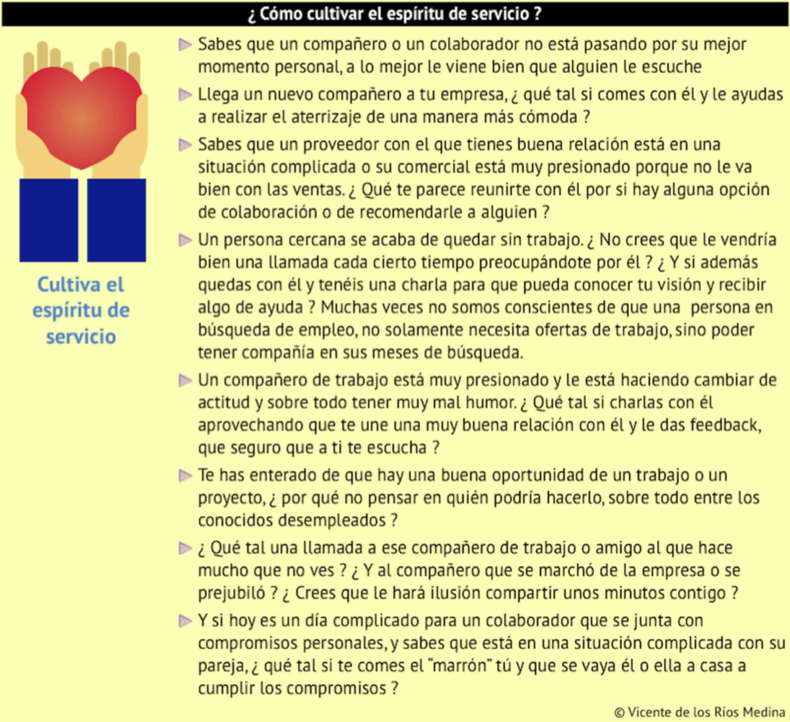

 | Define qué vas a hacer para mejorar en tu espíritu de servicio

 |  | Acción a desarrollar |  |  | Prioridad
 | 1 |  |  |  | Alta
 | 2
 | 3
 | 4
 | 5
 | 6

¿ Dónde comprar "El Misterio de Reinventarse" ? Puedes verlo aquí |  |  | https://elmisteriodereinventarse.com/donde-comprar-emdr/

